フォロー機能
1. 社員同士のフォロー機能・フォローした社員の日報を一覧表示する機能

DB

table | column | 主キー |  | 必須 | 説明 | TODO
follows | id | ○ | 自動採番 | ○ | 紐付けを一意に識別するid | 対応概要 | ファイル | 対応内容 | 不明点
 | employee_id |  |  | ○ | 従業員のid（外部キー） | 新規追加 | Follow.java | followsテーブルのモデル追加 JPQLを追加（フォロワーの日報件数取得、フォロワー件数取得）
 | followed_employee_id |  |  | ○ | 従業員がフォローしている従業員のid | 修正 | JpaConst.java | テーブル、カラム追加、namedQueryのnameとquery追加
 | created_at |  |  | ○ |  | 修正 | ForwardConst.java | メニューに追加するタイムライン、フォロワー管理の遷移先を追加
 | updated_at |  |  | ○ |  | 修正 | persistence.xml | Follow.javaを管理対象に追加
 | delete_flag |  |  | ○ | データ量が多くなってしまうため廃止 | 修正 | MessageConst.java | フォロー完了後、フォロー済みのメッセージを追加 アンフォロー完了後、アンフォロー済みのメッセージを追加 | 既存のDB登録、更新メッセージを使うので削除
 |  |  |  |  |  | 修正 | AttributeConst.java | フォロワー画面に表示する項目を追加
 |  |  |  |  |  | 新規追加 | FollowView.java | フォロー情報について、画面の出力値を扱うViewモデル | 画面入力項目がないので不要

画面:日報詳細


作成者をフォローする
・日報作成者が自分以外でその作成者をフォロー済みの場合
アンフォローボタンを表示
ボタンクリック後、アンフォロー処理を行い、タイムライン画面へ遷移
・日報作成者が自分以外でその作成者を未フォローの場合
フォローボタンを表示
ボタンクリック後、フォロー処理を行い、タイムライン画面へ遷移
 |  |  |  |  |  | TODO
 |  |  |  |  |  | 対応概要 | ファイル | 対応内容 | 不明点
 |  |  |  |  |  | 修正 | src/main/webapp/WEB-INF/views/employees/show.jsp | 対象ユーザが自分以外でフォローしている場合、アンフォローリンクを表示 対象ユーザが自分以外でフォローしていない場合、フォローリンク表示。 フォローリンク：遷移先をfollowAction.javaのcreate()に設定する アンフォローリンク：遷移先をfollowAction.javaのdestroy()に設定する | ReportAction.javaでFollowServiceを使っていいのか不明 いろんな箇所での引数の役割、型変換がよくわかっていない
 |  |  |  |  |  | 新規追加 | FollowAction.java | ・対象ユーザをフォローしているかどうか判定するservice.isFollow()メソッドを呼び出し すでにフォローしていたらフラッシュメッセージにエラーメッセージをセットし、一覧画面へ遷移してエラーメッセージを表示 ・対象ユーザをフォローするcreate()メソッドを追加 ・対象ユーザをアンフォローするdestroy()メソッドを追加 ・フォロー・アンフォロー処理前にトークンをチェックする ・フォロー・アンフォロー処理後にtimeline.jspへフォワード
 |  |  |  |  |  | 新規追加 | FollowService.java | ・ログインユーザが対象の従業員をフォローしているかチェックするisFollow()メソッドを実装 ・フォローするcreate()メソッドを実装 ・アンフォローするdestroy()メソッドを実装 ・処理前にトークンをチェックする
 |  |  |  |  |  | 修正 | ReportAction.java | ・対象ユーザをフォローしているかチェックするFollowService.isFollow()メソッドを呼び出し、 リクエストスコープにセットする

画面:タイムライン
タイムライン
メニューにタイムラインを追加
クリック後、タイムラインページに遷移
タイトル表示
・フォロウィーの日報を一覧表示
（日付降順）
・詳細リンククリック後,詳細ページへ遷移
タイムライン
（全２件）
１
ページング

 |  |  |  |  |  | TODO
 |  |  |  |  |  | 対応概要 | ファイル | 対応内容
 |  |  |  |  |  | 新規追加 | timeline.jsp | ・テーブル形式でフォローした従業員の日報を表示（日付降順） ・ページング表示
 |  |  |  |  |  | 修正 | ReportAction.java | ・タイムラインを表示するshowTimeline()メソッドを追加
 |  |  |  |  |  | 修正 | app.jsp | ヘッダーにタイムラインを追加

画面:フォロー管理

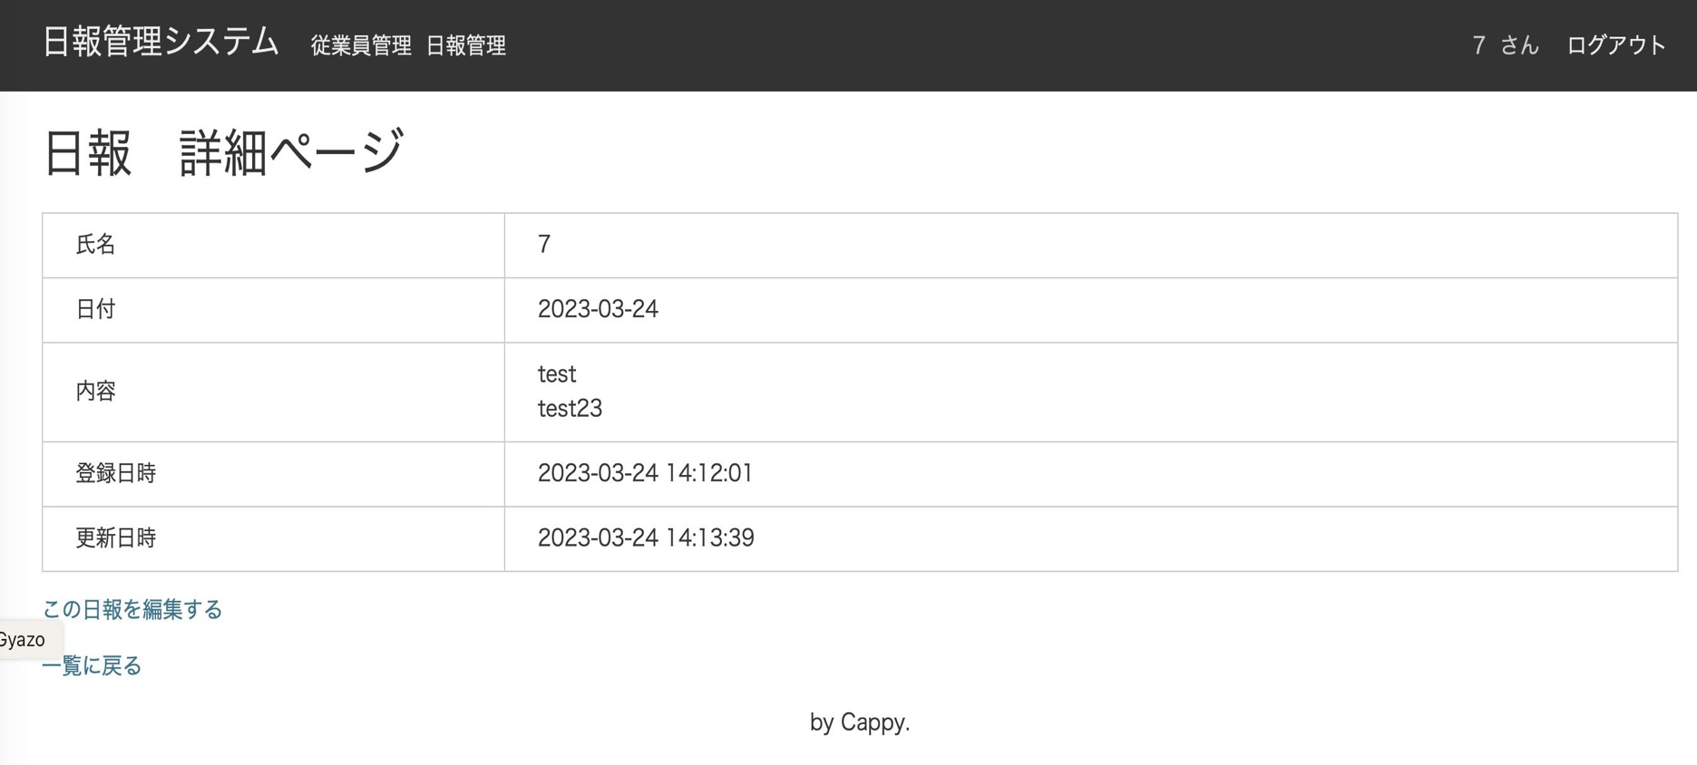
タイムライン
メニューにフォロイーーを追加
フォロイーークリック後、フォロイー一覧ページに遷移
タイトル表示
・フォロイーを一覧表示
（ユーザid昇順）
・アンフォローリンククリック後、アンフォロー処理を行い、タイムラインページを再表示
フォロウィー管理
（全２件）
１
ページング
フォロイー管理

 |  |  |  |  |  | TODO
 |  |  |  |  |  | 対応概要 | ファイル | 対応内容
 |  |  |  |  |  | 新規追加 | follows/index.jsp | ・テーブル形式でフォローしている従業員を表示（社員id昇順） ・アンフォローリンク表示（リンククリック後はfollowAction.destroy()呼び出し ） ・ページング表示
 |  |  |  |  |  | 新規追加 | FollowAction.java | ・フォロイーを表示するindex()メソッドを追加
 |  |  |  |  |  | 修正 | app.jsp | ヘッダーにフォロワー管理を追加

日報承認機能
機能概要

課長や部長などの権限追加・および部下の日報を承認する機能

テーブル定義

テーブル：emloyees
column | 主キー | 型 | 必須 | 説明
id | ○ | int | ○ | 一意に識別するid（自動採番）
admin_flag |  | int | ○ | 管理者フラグ(0:一般 1:管理者)
code |  | varchar(255) | ○ | 社員番号
name |  | varchar(255) | ○ | 社員名
position_id |  | int | ○ | 職位 |  |  | 追加
password |  | varchar(64) | ○ | パスワード
created_at |  | datetime | ○ | 作成日時
updated_at |  | datetime | ○ | 更新日時

テーブル：emp_positions
column | 主キー | 型 | 必須 | 説明
id | ○ | int | ○ | 一意に識別するid（自動採番） |  |  | 追加
emp_id |  | int | ○ | 従業員id |  |  | 追加
position_id |  | int | ○ | 職位id (0:一般社員 １:課長 2:部長) |  |  | 追加
approve_level |  | int |  | 承認レベル (null: 承認権限なし 1:承認レベル１ 2:承認レベル２） |  |  | 追加
created_at |  | datetime | ○ | 作成日時 |  |  | 追加
updated_at |  | datetime | ○ | 更新日時 |  |  | 追加
delete_flag |  | int | ○ | 削除フラグ |  |  | 追加

テーブル：reports
column | 主キー | 型 | 必須 | 説明
id | ○ | int | ○ | 一意に識別するid（自動採番）
employee_id |  | int | ○
title |  | varchar | ○
content |  | varchar | ○
report_date |  | date | ○
created_at |  | datetime | ○
updated_at |  | datetime | ○
status |  | int | ○ | 承認状況 （0:未承認 1:一次承認済 2:最終承認済 9:差し戻し済） |  |  | 追加

画面イメージ

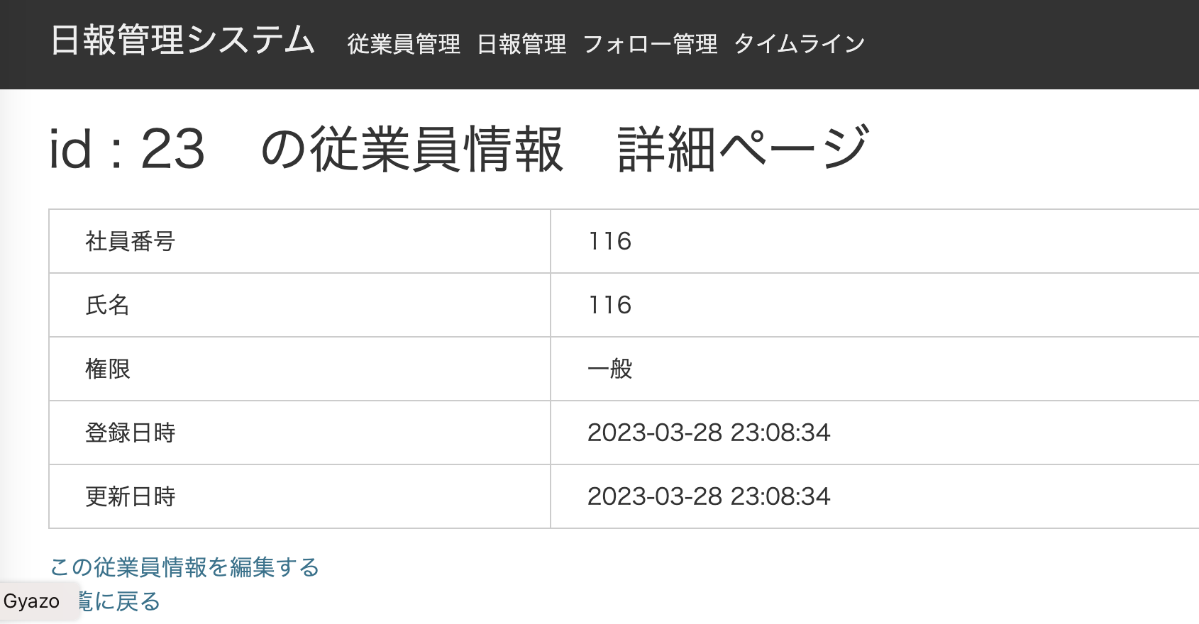
職位を追加する

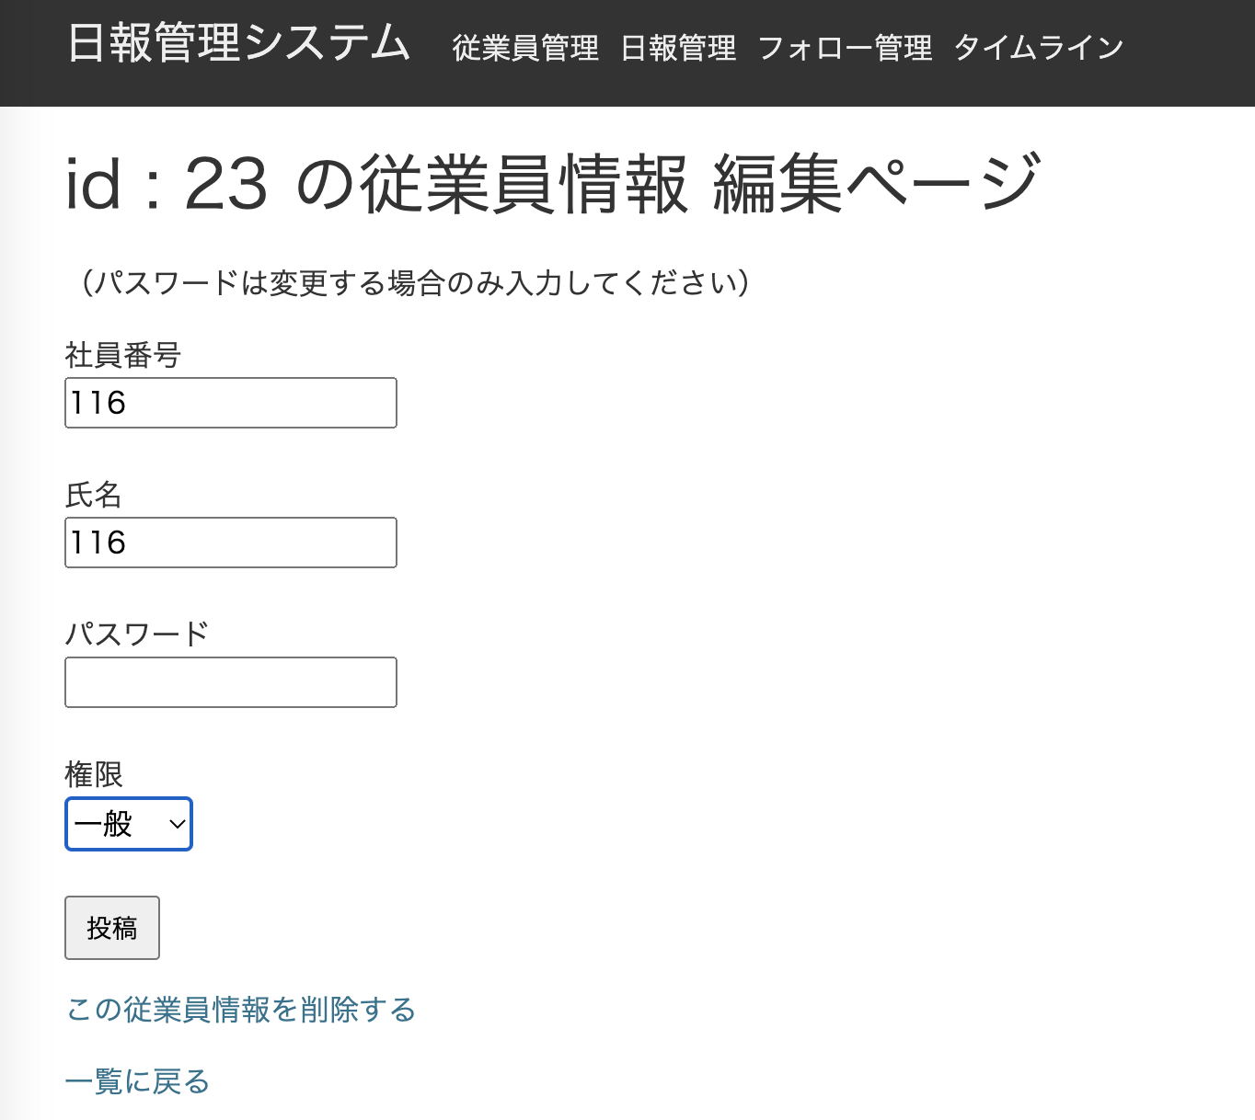
職位を選択可能にする
職位
一般社員

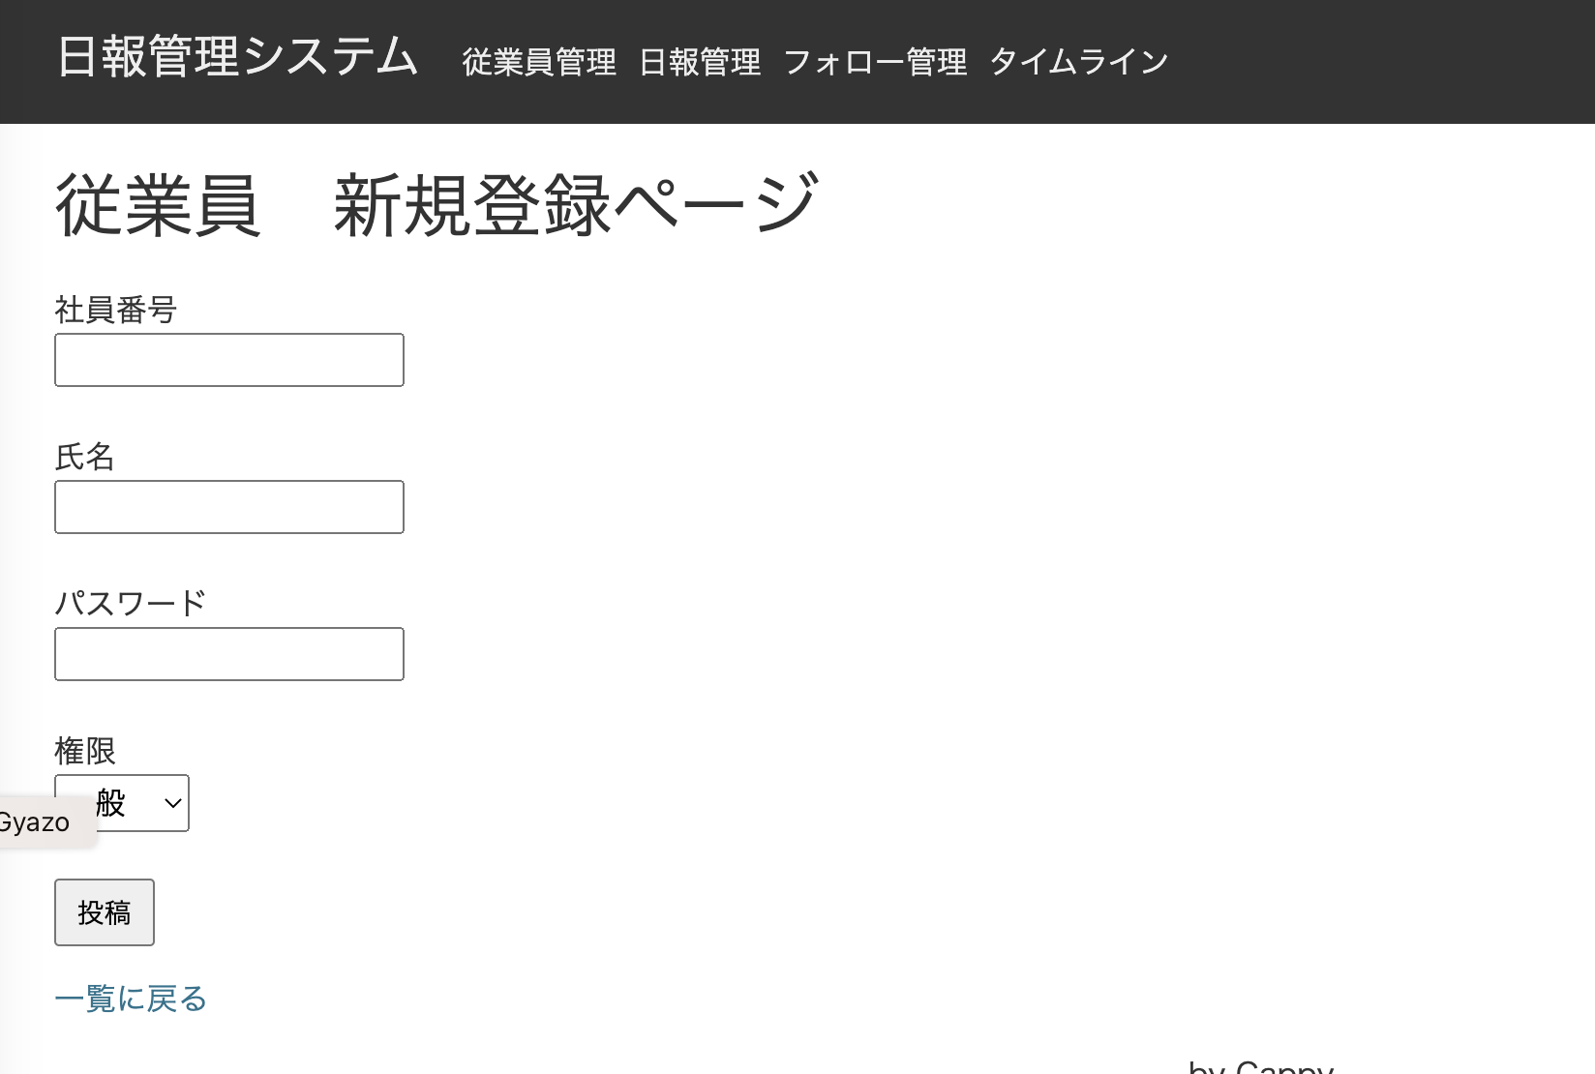
職位を選択可能にする
職位
一般社員

画面イメージ（日報承認）
承認状況を表示する
・ログインユーザの職位＝承認レベル０の場合
承認列は表示しない
・ログインユーザの職位＝承認レベル１の場合
承認状況が0:未承認 , 9:差し戻し済みの場合は承認列に承認ボタンを表示する
承認状況が1:一次承認済みの場合は承認列に差し戻しボタンを表示する
承認状況が0, 1, 9以外の場合は承認列に何も表示しない
・ログインユーザの職位＝承認レベル２の場合
承認欄は表示しない
承認状況が1:一次承認済みの場合は承認列に承認ボタン又は差し戻しボタンを表示する
承認状況が2:最終承認済みの場合は承認列に差し戻しボタンを表示する
承認状況が1,2以外の場合は承認列に何も表示しない

# | 画面 | 対応概要 |  |  | ファイル | メソッド | 対応内容
1 | 従業員詳細 | 職位を表示する |  |  | employees/show.jsp |  | 職位を表示できるように修正
2 |  |  |  |  | EmployeeAction.java | show() | 職位をjspに渡す
3 | 従業員編集 | 職位を選択可能にする |  |  | employees/_form.jsp |  | 職位を選択できるように修正
4 |  |  |  |  | EmployeeAction.java | edit() | 職位をjspに渡す
5 | 従業員登録 | 職位を選択可能にする |  |  | employees/new.jsp |  | 職位を選択できるように修正
6 |  |  |  |  | EmployeeAction.java | entryNew() | 職位をjspに渡す
7 | 共通 |  |  |  | Employee.java |  | 職位を追加する 職位を取得するJPQLを追加する
8 | 共通 |  |  |  | JpaConst.java |  | 職位関連項目を追加する
9 | 共通 |  |  |  | EmployeeConverter.java |  | 職位を追加する
10 | 共通 |  |  |  | EmployeeView.java |  | 職位を追加する
11 | 共通 |  |  |  | EmployeeService.java |  | 職位を追加する
12 | 共通 |  |  |  | app.jsp |  | 職位を表示できるように修正
13 | 日報一覧 | 承認状況を表示する ログインユーザの権限が一般以外の場合、担当部署の従業員の日報に承認ボタンを表示する |  |  | ReportAction.java | index() | 承認状況を追加
14 | 日報一覧 | 承認状況を表示する ログインユーザの権限が一般以外の場合、担当部署の従業員の日報に承認ボタンを表示する |  |  | reports/index.jsp |  | 承認状況、承認・差し戻しボタンを追加
15 | タイムライン | 承認状況を表示する ログインユーザの権限が一般以外の場合、担当部署の従業員の日報に承認ボタンを表示する |  |  | ReportAction.java | timeline() | 承認状況を追加
16 | タイムライン | 承認状況を表示する ログインユーザの権限が一般以外の場合、担当部署の従業員の日報に承認ボタンを表示する |  |  | reports/timeline.jsp |  | 承認状況、承認・差し戻しボタンを追加
17 | 共通 |  |  |  | Report.java |  | 承認状況を追加する 職位を取得するJPQLを追加する
18 | 共通 |  |  |  | JpaConst.java |  | 承認状況関連項目を追加する
19 | 共通 |  |  |  | ReportConverter.java |  | 承認状況を追加する
20 | 共通 |  |  |  | ReportView.java |  | 承認状況を追加する
21 | 共通 |  |  |  | ReportService.java |  | 承認状況を追加する
22 | 共通 |  |  |  | app.jsp |  | 承認状況を表示できるように修正
23 | 共通 |  |  |  | EmpPosition.java |  | emp_positionsテーブルのモデルを追加する

画面遷移図
日報詳細画面
タイムライン
フォローリンククリック
アンフォローリンククリック

全画面
タイムラインリンククリック
フォロワー管理画面
フォロワー管理リンククリック

